Лист1
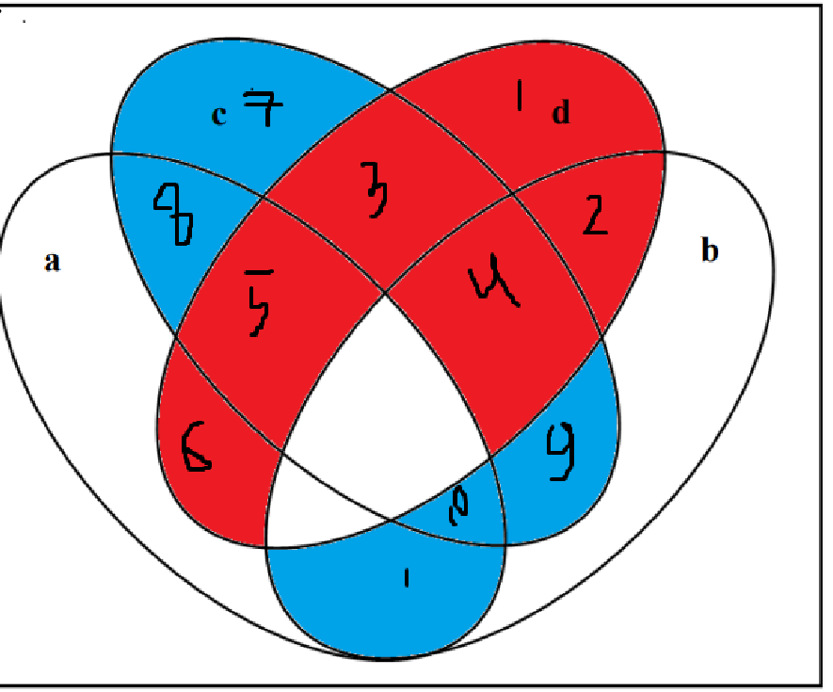
A | B | C | D | Красный | Синий | F
0 | 0 | 0 | 0 | 0 | 0 | 1
0 | 0 | 0 | 1 | 1 | 0 | 0
0 | 0 | 1 | 0 | 0 | 1 | 1
0 | 0 | 1 | 1 | 1 | 0 | 0 | a | b | c | d
0 | 1 | 0 | 0 | 0 | 0 | 1 | 0 | 0 | 0 | 1
0 | 1 | 0 | 1 | 1 | 0 | 0 | 0 | 0 | 1 | 1
0 | 1 | 1 | 0 | 0 | 1 | 1 | 0 | 1 | 0 | 1
0 | 1 | 1 | 1 | 1 | 0 | 0 | 0 | 1 | 1 | 1
1 | 0 | 0 | 0 | 0 | 0 | 1 | 1 | 0 | 0 | 1
1 | 0 | 0 | 1 | 1 | 0 | 0 | 1 | 0 | 1 | 1
1 | 0 | 1 | 0 | 0 | 1 | 1
1 | 0 | 1 | 1 | 1 | 0 | 0
1 | 1 | 0 | 0 | 0 | 1 | 1
1 | 1 | 0 | 1 | 0 | 0 | 1
1 | 1 | 1 | 0 | 0 | 1 | 1
1 | 1 | 1 | 1 | 0 | 0 | 1

